Hoja 1
 | A |  |  | B

 | 0 | -2 | -6 | -8
 | 1 | 0 | -1 | -2
 | 8 | 5 | 0 | 13

AX=B | INV(A)
 | -0.3571428571 | 2.1428571429 | -0.14285714286
 | 0.57142857143 | -3.4285714286 | 0.42857142857
 | -0.35714285714 | 1.1428571429 | -0.14285714286

X=INV(A)*B | -3.285714286
 | 7.8571428571
 | -1.2857142857

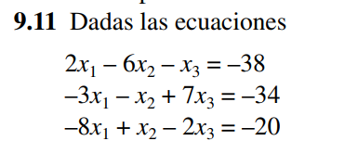

2 | -6 | -1 | -38
-3 | -1 | 7 | -34
-8 | 1 | -2 | -20

INV
-0.01340482574 | -0.034852546917 | -0.11528150134
-0.16621983914 | -0.032171581769 | -0.029490616622
-0.029490616622 | 0.12332439678 | -0.053619302949
X
4
8
-2

